食券申込書
Food Court・Kitchen car・ Voucher Order Sheet
フードコート・キッチンカー・お食事券申込書
 |  |  | ご注文はメールでのみ承っております
 |  |  | 送付先aichiskyexpo@cezarskitchen.com

It is recommended that you purchase vouchers in advance as customers often queue in front of the ticket machines. Purchasing vouchers will also minimize the hussle to write you receits on the event days on site.

当日は昼食時にフードコートの券売機が込み合うことが予想されますので、前売りお食事券のご購入をお勧めいたします。 券売機での領収書の発行は可能ですが、事前購入をいただきますと、領収書もまとめて発行させていただきます。

The food court menu can be downloaded at the link below. (The menu may change.)
フードコートのメニューはこちらのリンクからダウンロードいただけます。（フードコートメニューは左側のみ・メニュー変更の可能性あり）
https://www.aichiskyexpo.com/foodcourt/

 |  |  |  | Food Voucher
 |  |  |  | お食事券 | ¥ 1,000 /券

 |  |  |  | - | It will be handed over at the designated place from 6/27to 6/29 (10:30 to 12:00).
 |  |  |  |  | 搬入期間中（6/26-6/29）指定場所にて10：30～12:00引き換えとなります。
 |  |  |  | - | Non refundable
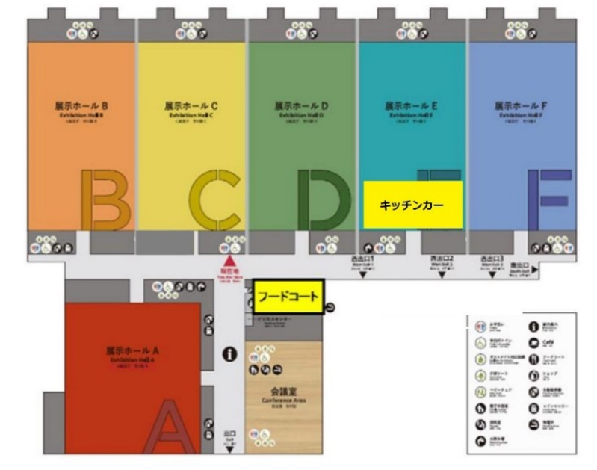
 |  |  |  |  | 未使用の場合でも返金はいたしません。
 |  |  |  | - | No change provided
 |  |  |  |  | つり銭のお支払はできません。

キッチンカー
Note * | The voucher is valid only during Robot Technology Japan.
 | ロボットテクノロジージャパン期間中にのみご使用いただけます。
* | The voucher will also be sold at the Food Court area from 10:00 - 11:00 on the event days.
フードコート
キッチンカー
 | イベント当日も10:00-11:00にフードコートエリア内で食券の販売をいたします。
* | The voucher can be used at Food Court, and Food Trucks.
 | このお食事券はフードコート・キッチンカーでご利用になれます。
* | Please use the map on the side to find the location of each food establishment.
 | それぞれの位置に関しては、右側のマップをご確認ください。
☆ | 出展者様以外の方につきましては、当日フードコートでの引き渡しとなります。

Send to |  |  | Cezars Kitchen/ シーザースキッチン株式会社 |  |  |  |  |  | Please Order By
注文書送付先 |  |  | TEL | 052-229-8571（本社） |  |  |  |  | 申込期限
 |  |  | E-mail | aichiskyexpo@cezarskitchen.com |  |  | 担当：河村 |  | 6/13（月）
 |  | *ご注文はメールでのご注文をお願いしております。

Company Name 出展者名

Address 所在地 | 〒

Contact Info. ご連絡先 | TEL : | ( ) - |  |  |  | E-mail

Contact Name 担当者 |  |  |  | Cell Phone 当日連絡先 (携帯番号)
 |  |  |  | 携帯番号・E-mailは、事前または当日に連絡を取る必要がある場合に使用します。
 |  |  |  | ご記入のご協力をお願いいたします。
Memo
備考
 | 領収書・請求書の宛名が上記と相違する方はご記入下さい。

 | Order QTY ご注文数 |  | ¥ 1000 /券(税込） |  |  |  | Pcs 枚 | Total 合計 (税込) | ¥ | -

Payment | Please check your preferred payment method. |  |  |  | ☆ | 注文受付後受領書をお送りいたします。当日お持ち下さい。
お支払方法 | 下記どちらかに✔を付けて下さい。
 |  | Cash payment onsite |  |  | Please pay on the day of the event in exchange for the food vouchers.
 |  | 展示会場にて現金払い |  |  | 当日食券と引き換えにお支払下さい。
 |  | Bank Transfer |  |  | Please pay via bank transfer by 7/22. Please kindly bear the bank transfer fee at your expense.
 |  | 銀行振込 |  |  | 7月22日（金）までに指定銀行口座にお振込み下さい。
 |  |  |  |  | 恐れ入りますが、振込手数料は貴社にてご負担ください。

 | Bank info. |  | MUFG, Ltd./ Nagoya Eigyoubu, |  |  |  | 三菱UFJ銀行 名古屋営業部
 | 振込先口座 |  | Futsu Account 1131897 |  |  |  | 普通口座 1131897
 |  |  | Cezars Kitchen K.K. |  |  |  | シーザースキッチン（カ

